Sheet1
活动地址 | 存在问题 | 建议修改方法 | 截图 | 专题 | 开发人 | 优化人员
http://pages.ch.com/Activitiesall/Activities534 | 1.头图有过大286KB，可进一步压缩 。或是替换成1200px宽度img标签加载，其余部分用背景方式加载，加快载入速度，或者分层 2、部分文字使用的图片来显示的，可以分离开来 | 1、头图部分参考活动543分层加载,或是进一步压缩：tinypng（需外网） 2、右侧截图红框里面的文字不要用图片 | 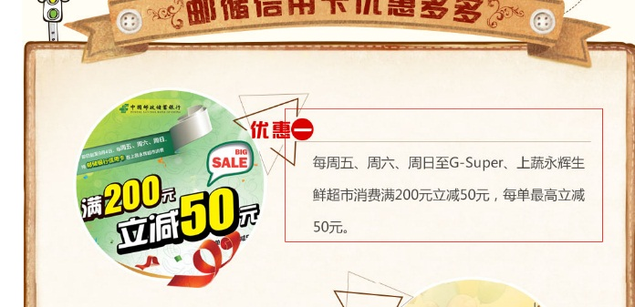 | PC专题开发-103182 邮储银行信用卡营销活动pc更新需求（8.2） | 唐铭忆 | 唐铭忆
http://pages.ch.com/Activitiesall/Activities537 | 1.头图有过大314KB，可进一步压缩 ，或是替换成1200px宽度img标签加载，其余部分用背景方式加载，加快载入速度，或者分层 2、活动详情中的图片放大的时候图片有变形，图片宽度高度设置比例不对 3.空（无用）占位div 4.按钮图片可换成文字 5.小图标img加载过多用背景方式替换 6.固定高度没有扩展性 7.过多绝对(absolute)定位,实际上并不需要 8.图片闪烁，改用背景方式替换 9.机加酒套餐部分的图片没有设置大小进行占位 | 1、头图部分参考活动543分层加载,或是进一步压缩：tinypng（需外网） 2、右图4张图片缩放的时候宽高比例不对，需要重新设置下图片的宽度和高度 3、关闭浮动的空div和设置高度的空div可以去掉。 4、预订按钮是图片，可以用CSS来实现。 5、城市的小飞机图标Img可以换成背景加载的方式。 6、背景不要设置固定高度， 7、很过绝对定位（absolute）的实际不需要的直接去掉即可。 8、机加酒套餐中图片要设置下高度和宽度。 | 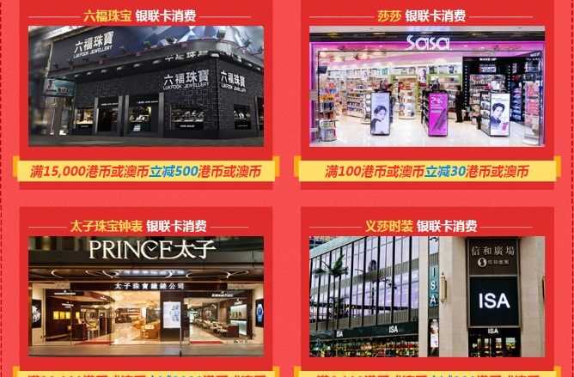 | PC专题开发-103189 银联合作商户优惠券专题更新需求PC（8.5） | 杨晓艳 | 杨晓艳
http://pages.ch.com/Activitiesall/Activities504 | 1.头图都是用宽度1920的图片，并且用了背景方式，加载速度慢（建议替换成1200px宽度img标签加载，其余部分用背景方式加载，加快载入速度，或者分层） 2.按钮图片 3.全图片没有文字分层 | 1、头图部分参考活动543分层加载，或是进一步压缩：tinypng（需外网） 2、按钮部分可以用CSS3写，低版本浏览器可以优雅降级。 3、右侧截图，有点过于偷懒。航线是整张图片。要用代码写出来。 | 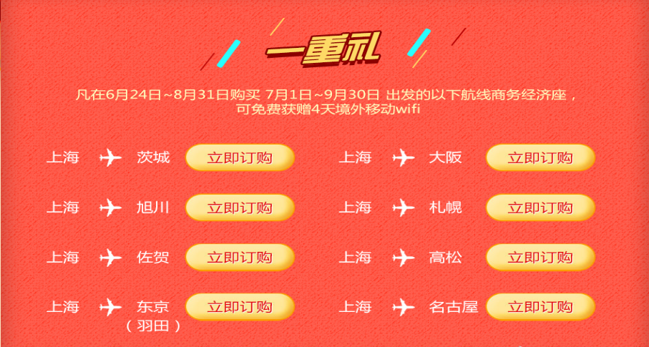 | 98378 商务经济座三重礼活动上线（PC）（6.21）需求-重研开发页面 | 杨晓艳 | 杨晓艳
http://pages.ch.com/Activitiesall/Activities518 | 1、整个页面全是图片，很多文字部分可以不用图片 2、单张图片过大有一张600多K的，背景色单色的，也是用的图片，要用CSS写 3、切换js没有 4、头图需要进一步压缩或是分层加载。 | 1、左侧截图，文字和左侧图片可以分离开来(截图只是举例一部分，还有很多这样的，都要分离开)； 2、背景色可以用CSS写出来，整张图片太大； 3、右侧截屏部分的左侧图片，设计稿的意思应该是点击或是滑过小图片显示大图片的，页面太单调，没有实现这个效果 4、头图部分参考活动543分层加载，或是进一步压缩：tinypng（需外网） | 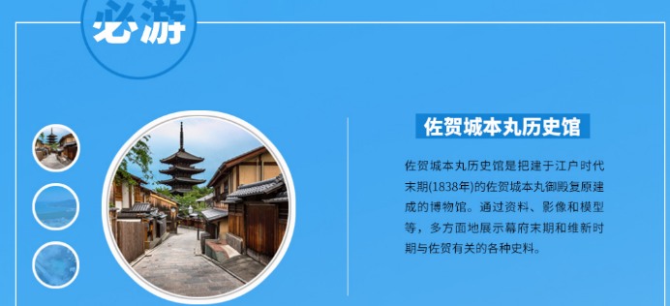 | 专题开发- 100099 上海佐贺落地页 PC更新需求（7.8） | 刘碧霞 | 刘碧霞
http://pages.ch.com/Activitiesall/Activities524 | 1、头图过大，需要进一步压缩（建议替换成1200px宽度img标签加载，其余部分用背景方式加载，加快载入速度，或者分层） 2、img图片没有设置大小占位 | 1、头图部分参考活动543分层加载或是使用tinypng（需外网）进一步压缩 2、所有IMG图片要设置宽高。 |  | 专题开发-101246 7月超级预售pc更新需求（7.13） | 刘碧霞 | 刘碧霞
http://pages.ch.com/Activitiesall/Activities516 |  |  |  | 专题开发-100048 乌鲁木齐专题PC更新需求（7.5） | 唐铭忆 | 唐铭忆
http://pages.ch.com/Activitiesall/Activities493 | 1，图片过多，很多背景一样的图片，切了好多张加载了很多次， | 1、可以把标题用文字来写，一张就够了 |  | 专题开发-94025 毕业旅行pc更新需求（5.24） | 杨晓艳 | 杨晓艳
http://pages.ch.com/Activitiesall/Activities508 | 1、头图需要优化 2、机加酒部分的IMG图片没有进行大小占位 3、右侧导航部分滚动监听有问题 4、CSS没有横排单行书写 | 1、头图部分参考活动543分层加载，或是进一步压缩：tinypng（需外网） 2、所有IMG图片都要设置高度和宽度。 3、右侧导航，同期推荐监听有问题。 4、CSS要采用横排单行书写。 |  | 98400超级星期五更新需求移动版（6.23）-重研开发页面 | 蒋锐，杨晓艳 | 刘碧霞
http://pages.ch.com/Activitiesall/Activities523 | 1、CSS应该采用单行书写。 2、头图过大，499KB（建议替换成1200px宽度img标签加载，其余部分用背景方式加载，加快载入速度，或者分层） 3.无效a标签 4.图标标题并且是大图 5.按钮都是图片并且多次加载 6.背景弧度可以用css3完成 | 1、CSS代码可以规范整理下，采用单行横排书写的方式 2、头图参考活动543分层加载，或是进一步压缩：tinypng（需外网） 3、代码整理下，无用标签可以删掉，如右侧导航部分，A标签外面有套了P标签，一个标签即可实现效果。 4、如右图标题切图太大，只切标题部分即可。 5、右图按钮可以用CSS3来写，不要使用图片； 6、如右图背景弧度，标题和背景可以分离开来 |  | 专题开发-101330 华东专题更新需求PC（7.15） | 雷强，杨晓艳 | 唐铭忆
http://pages.ch.com/Activitiesall/Activities522 | 1.头图都是用宽度1920的图片，并且用了背景方式，加载速度慢（建议替换成1200px宽度img标签加载，其余部分用背景方式加载，加快载入速度，或者分层） 2.小图标img方式（建议背景方式加载） 3.航线数据加载可优化 | 1、头图部分参考活动543分层加载，或是进一步压缩：tinypng（需外网） 2、比如小飞机的图标直接用的IMG，可以采用背景加载方式 |  | 专题开发-100517 石家庄中转联程立减活动PC更新需求（7.12） | 刘碧霞 | 刘碧霞
http://pages.ch.com/Activitiesall/Activities531 | 1.背景图可以改用css3 2.头图部分可以优化 | 1、如右图黑色边框部分可以用CSS3圆角，不用切图。 2、头图部分参考活动543分层加载，或是进一步压缩：tinypng（需外网） | 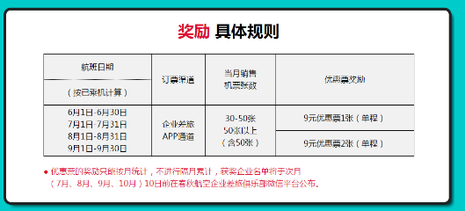 | PC专题开发-101314 企业专享之企业差旅app活动PC端上线需求（7.26） | 王杰 | 唐铭忆

问题总结及建议 1.头图都是用宽度1920的图片，并且用了背景方式，加载速度慢（建议替换成1200px宽度img标签加载，其余部分用背景方式加载，加快载入速度，或者分层） 2.部分导航设计较大，低分辨率下显示巨大并且显示不全（建议设计较小的导航栏）。部分导航栏有选中效果（建议导航栏统一设计选中效果或者不设计，封装成插件调用） 3.有大背景图建议增加一个背景色 4.航线数据较多时建议用json数据，用模板填充（不考虑seo） 5.注释掉的代码建议删除 6.链接或者有点击事件必须有鼠标效果(cursor:pointer) 7.专题是否同意默认字体‘微软雅黑’？目前有的活动是宋体 8.标签语义不准确 9.小图标复用

